问题库
转盘数据评审问题库
序号 | 问题编号 | 排次 | 提出/发生时间 | 提出人 | 责任人 | 故障件信息 | 问题描述 | 图示信息(整改前) | 图示信息(整改后) | 临时对策 | 调查过程 | 整改对策 | 整改计划 | 计划整改完成时间 | 实际整改完成时间 | 实际进度 | 备注
1 | WT-2022-001 |  | 2022-11-04 | 常国利 | 张磊 |  | 上盖板开孔距成型边距较小，影响钣金成型 | 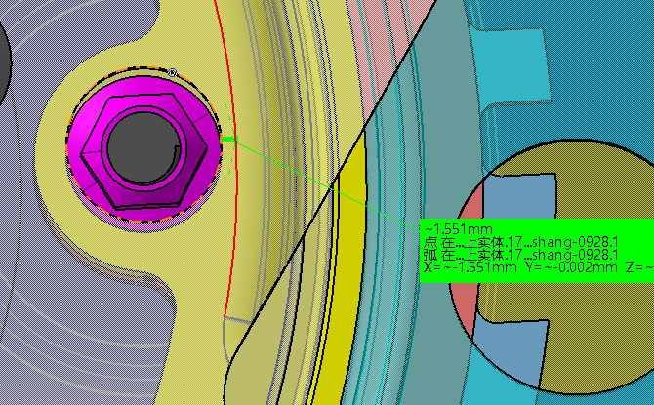 | 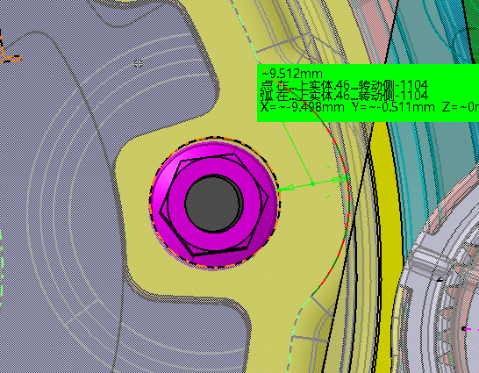 |  |  | 更改钣金件外形 |  |  |  | 已关闭
2 | WT-2021-002 |  | 2022-11-04 | 常国利 | 张磊 |  | 固定防刮擦塑料件T形钣金料厚与对标件不一致。 | 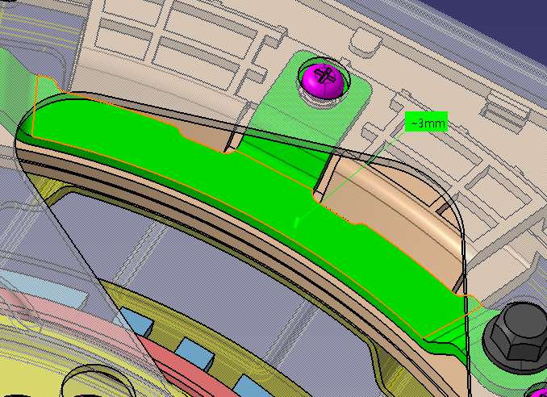 | 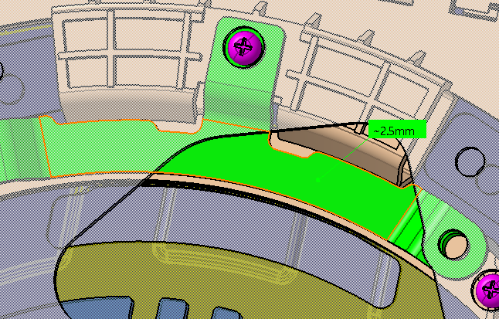 |  |  | 修改钣金数据 |  |  |  | 已关闭
3 | WT-2021-003-A |  | 2022-11-04 | 冯敬乾 | 张磊 |  | 盖板无螺栓安装防错设计 | 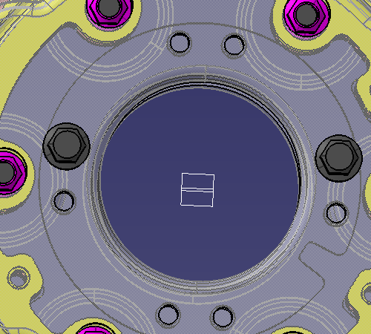 | 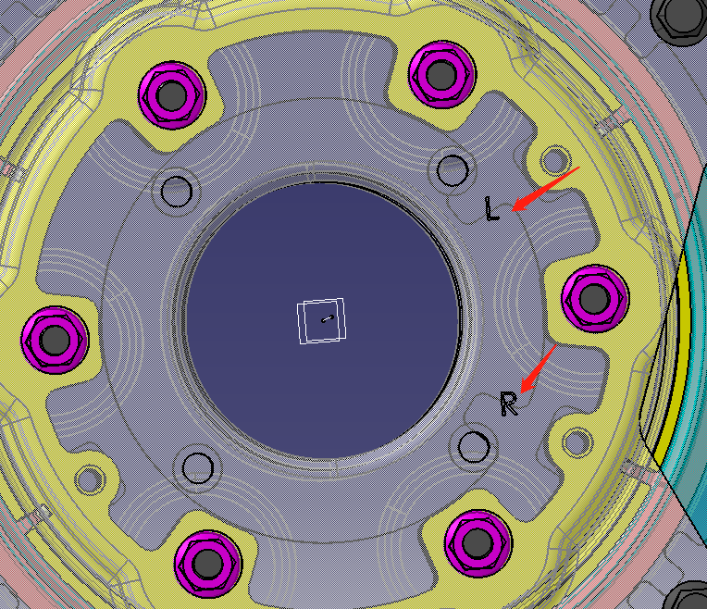 |  |  | 增加防错标识 |  |  |  | 已关闭
4 | WT-2021-004-A |  | 2022-11-04 |  | 张磊 |  | 限位块厚度不足，影响强度 | 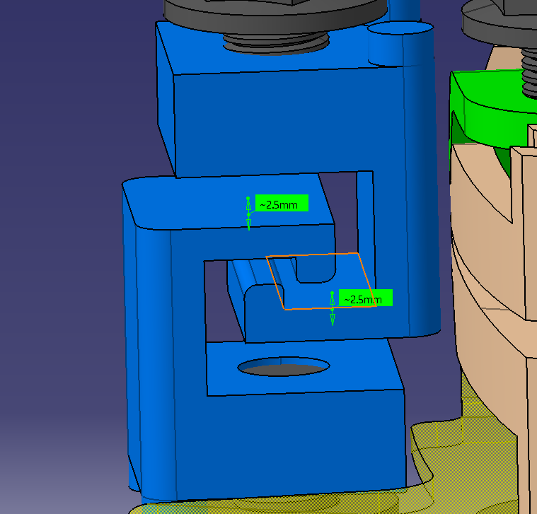 | 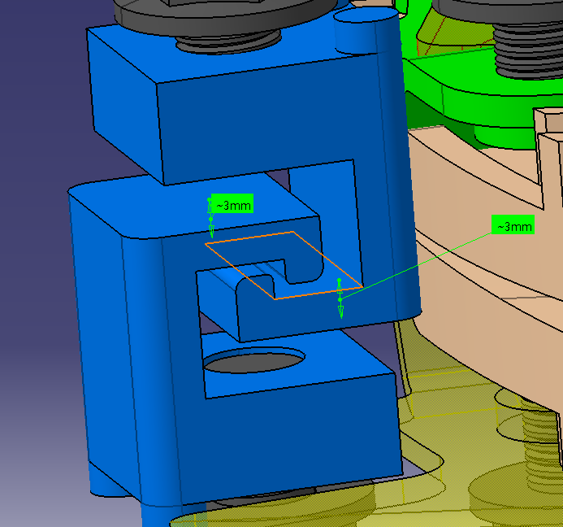 |  |  | 机加件厚度由2.5mm更改为3mm |  |  |  | 已关闭
5 | WT-2021-005-A |  | 2022-11-04 | 周赛 | 张磊 |  | 下底板与加强板搭接处搭接量小，会影响强度 | 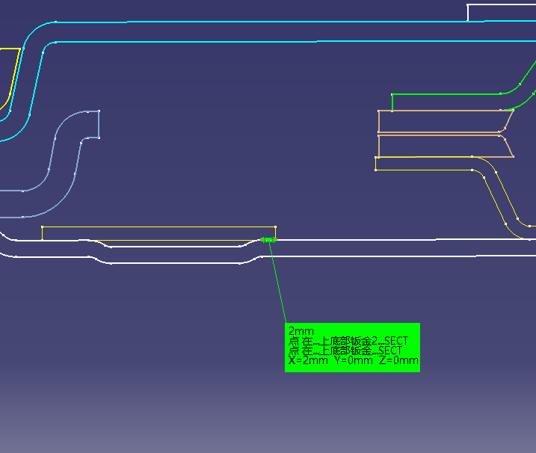 | 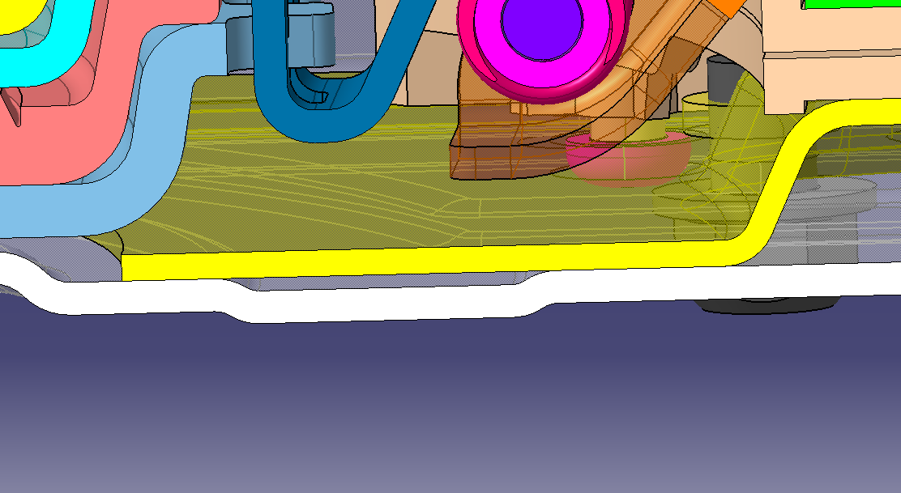 |  |  | 下盖板加强板结构更改，增大搭接量 |  |  |  | 已关闭
6 | WT-2021-006-A |  | 2022-11-04 | 周赛 | 张磊 |  | 台阶螺栓对应孔尺寸应满足总成公差 |  |  |  |  | 设定住定位孔Φ11.2，其他孔直径Φ11.5mm |  |  |  | 已关闭
7 | WT-2021-007-A |  | 2022-11-04 |  | 张磊 |  | 气缸安装孔确认 |  |  |  |  | 与气缸负责人确认安装孔大小及位置。 |  |  |  | 已关闭
8 | WT-2021-008-A |  | 2022-11-04 | 周赛 | 张磊 |  | 锁止片对标天成转盘进行更改 |  |  |  |  | 已更改 |  |  |  | 已关闭
9 | WT-2021-009-A |  | 2022-11-04 | 崔总 | 张磊 |  | 滑轨安装开膛更改为230mm | 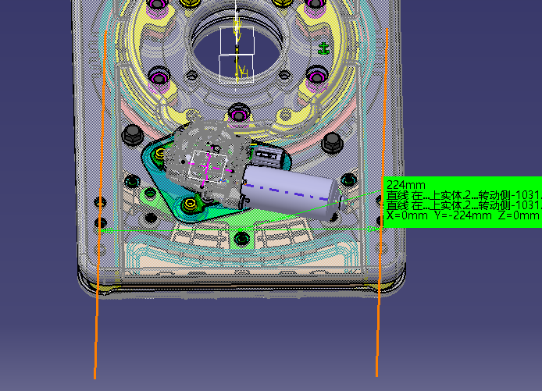 | 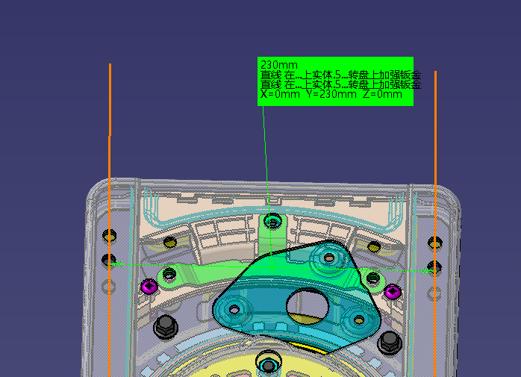 |  |  | 已更改 |  |  |  | 已关闭
10 | WT-2021-010-A |  | 2022-10-25 | 吕家朋 | 张磊 |  | 转盘滑芯塑料件与转动盘设计间隙不合理 | 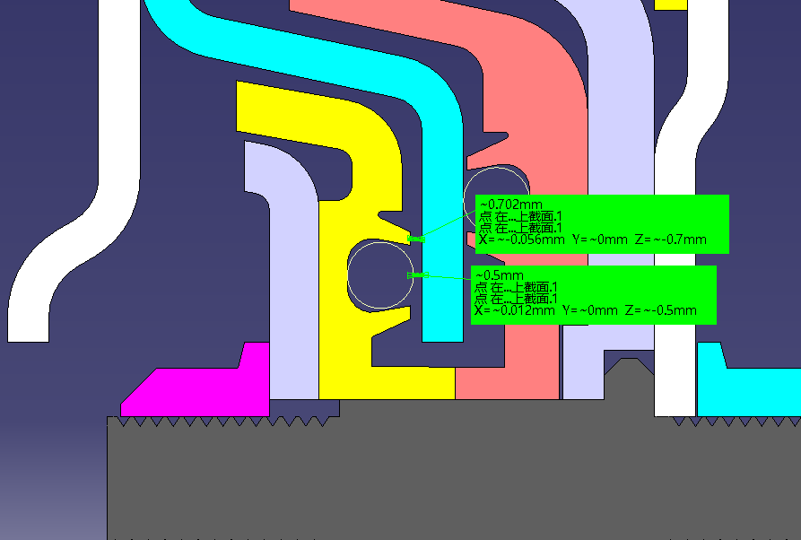 |  |  |  | 上下滑芯与滑动盘间隙设计位置状态保持一致 |  |  |  | 已关闭
11 | WT-2021-011-A |  | 2022-10-25 |  | 张磊 |  | 螺栓漏牙量不足，影响强度 | 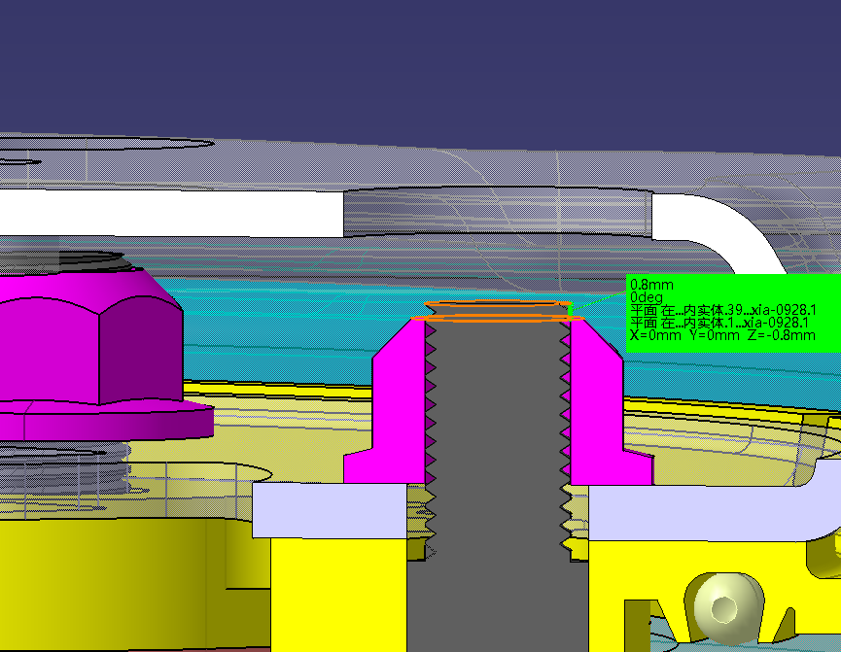 | 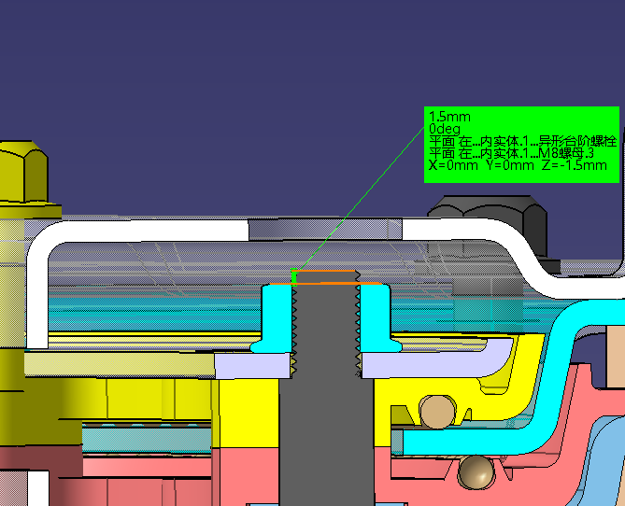 |  |  | 增大漏牙量，螺母采用自锁螺母。 |  |  |  | 已关闭
12 | WT-2021-012-A |  | 2022-10-25 |  | 张磊 |  | 电机安装方式无法安装 | 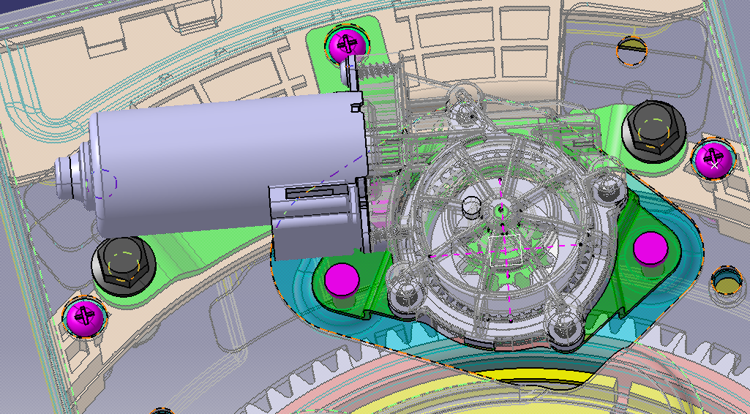 | 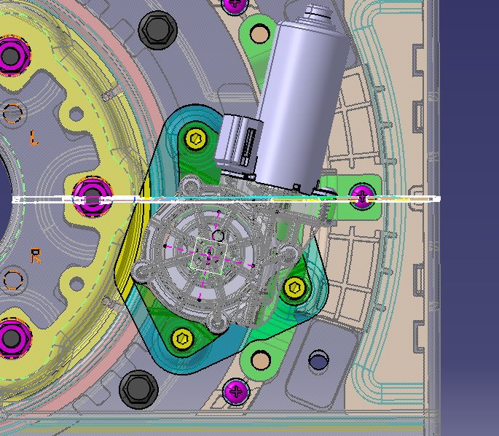 |  |  | 电机使用M6螺栓，从上向下装配。 |  |  |  | 已关闭
13 | WT-2021-013-A |  | 2022-10-25 |  | 张磊 |  | 主副驾转盘安装防错区分 | 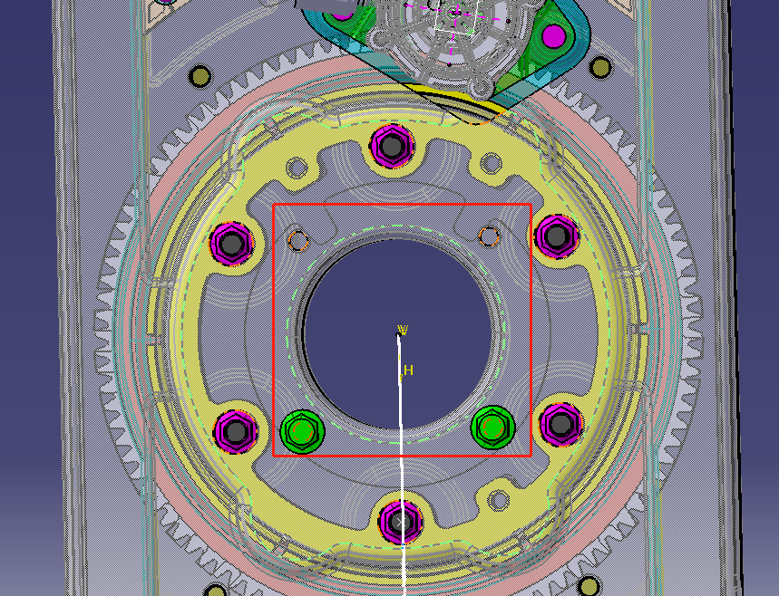 | 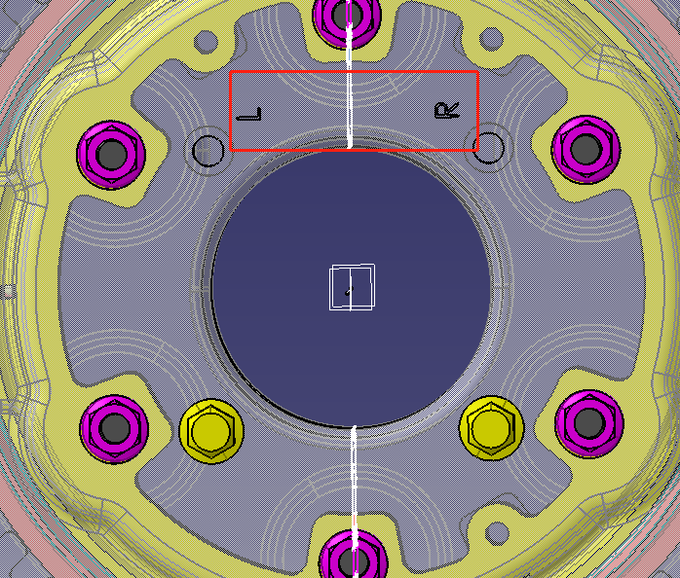 · | · |  | 增加防错刻字信息 |  |  |  | 已关闭
14 | WT-2021-014-A |  | 2022-09-28 |  | 张磊 |  | 限位块增加防转动定位 | 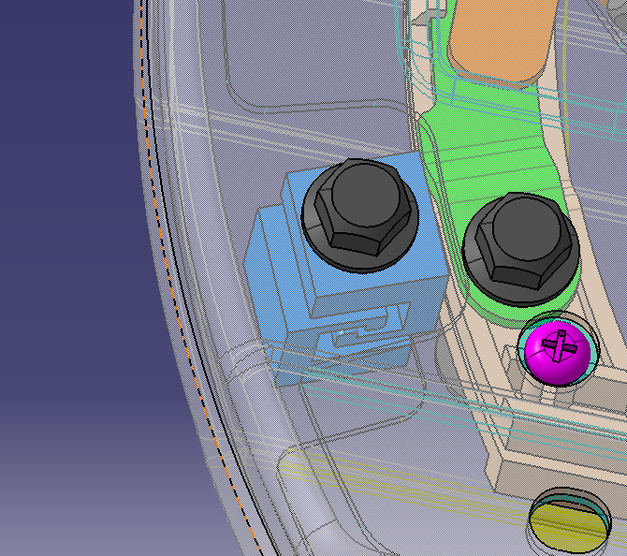 | 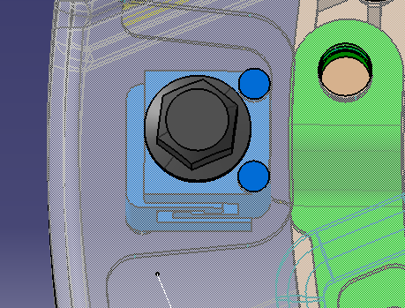 |  |  | 增加定位功能 |  |  |  | 已关闭
15 | WT-2021-015-A |  | 2022-09-28 |  | 张磊 |  | 上盖板更改筋条造型，避免外观专利冲突 |  | 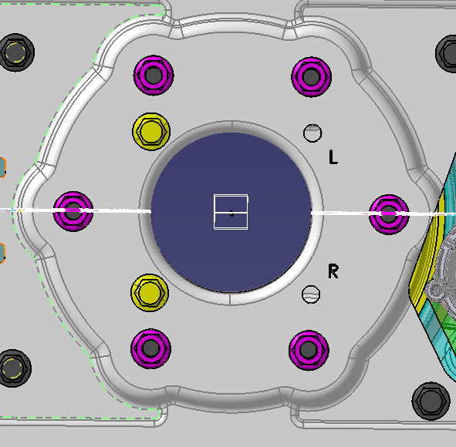 |  |  | 已更改 |  |  |  | 已关闭
16 | WT-2021-016-A |  | 2022-09-28 |  | 张磊 |  | 下盖板更改筋条造型，避免外观专利冲突 | 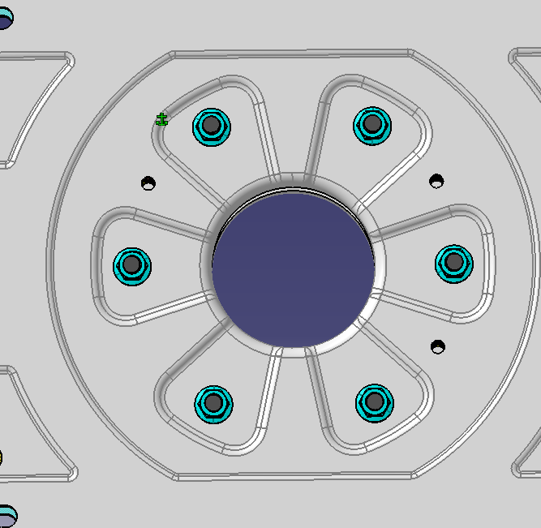 | 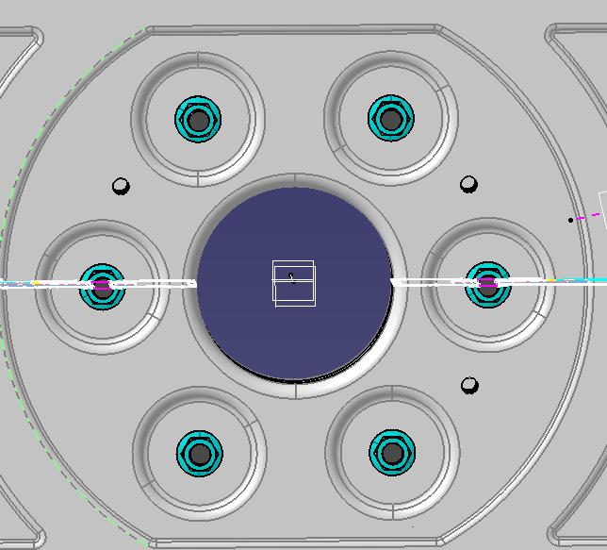 |  |  | 已更改 |  |  |  | 已关闭
17 | WT-2021-017-A |  | 2022-09-28 | 冯敬乾 | 张磊 |  | 齿板增加主定位冲孔基准 | 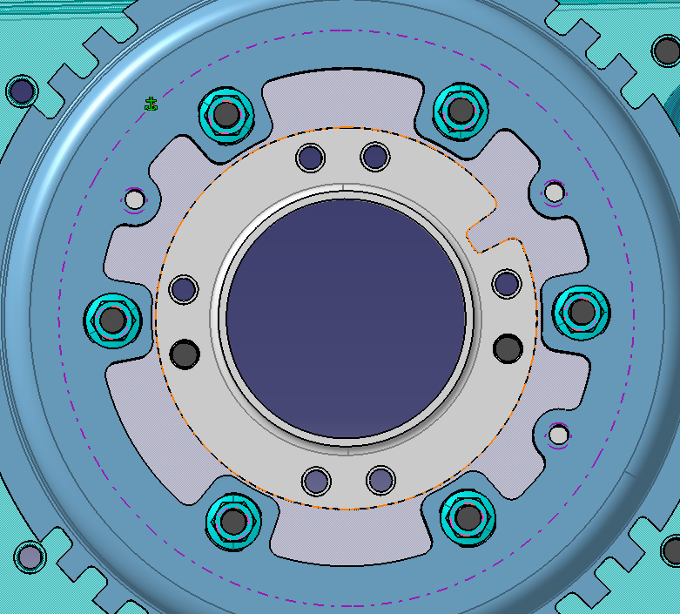 | 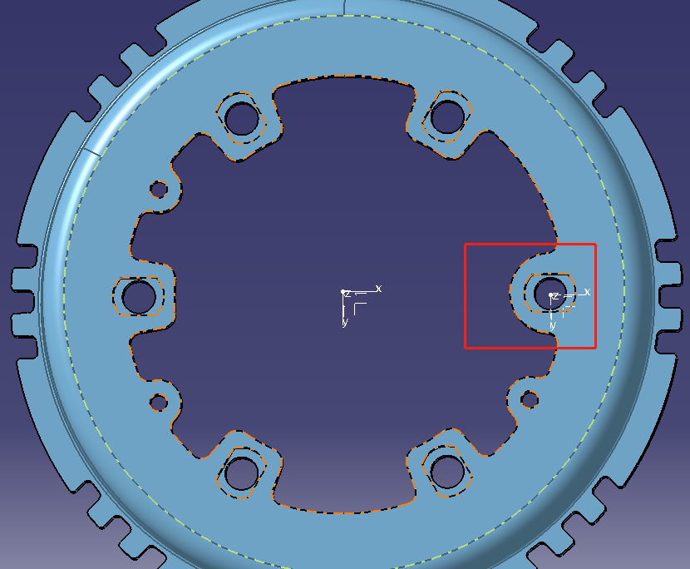 |  |  | 冲孔定位使用特征更改 |  |  |  | 已关闭
18 | WT-2021-018-A |  | 2022-09-28 |  | 张磊 |  | 转盘角度限位孔按客户要求调整 | 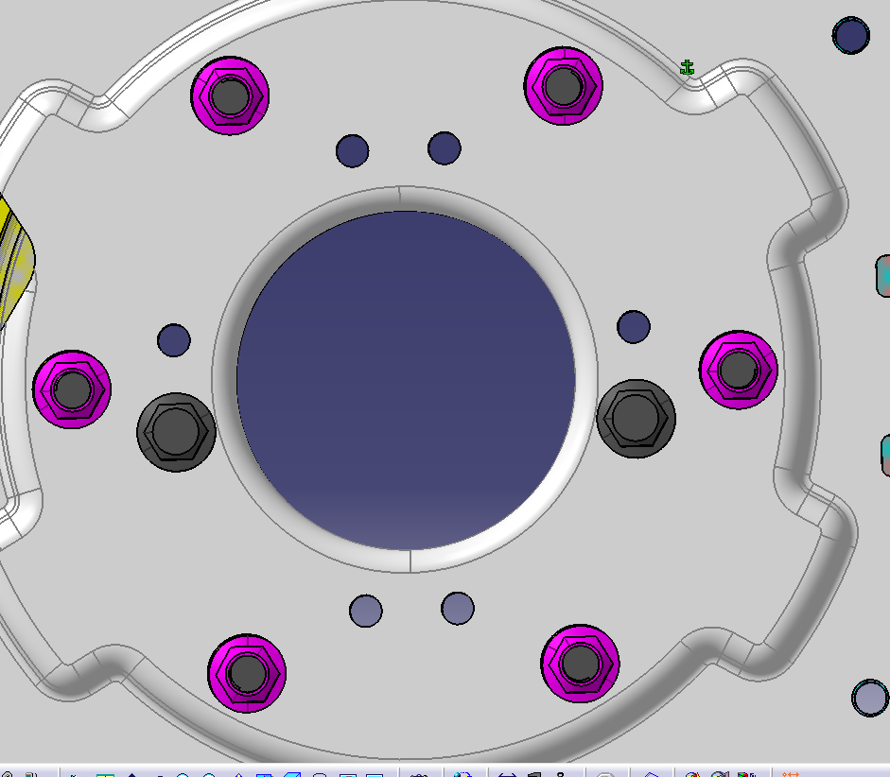 | 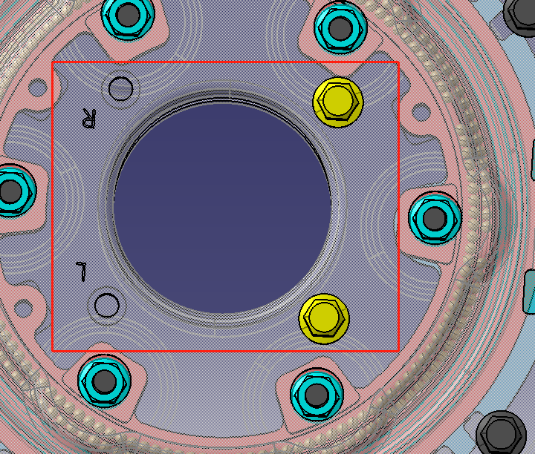 |  |  | 客户要求转动角度为左90°/右90°，已更改。 |  |  |  | 已关闭
19 | WT-2021-019-A |  | 2022-09-28 | 王志伟 | 张磊 |  | 气缸解锁把手按照最新气缸数据进行数据调整 | 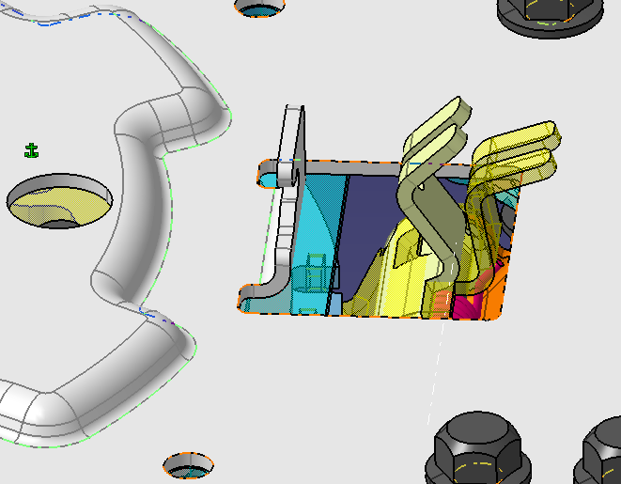 | 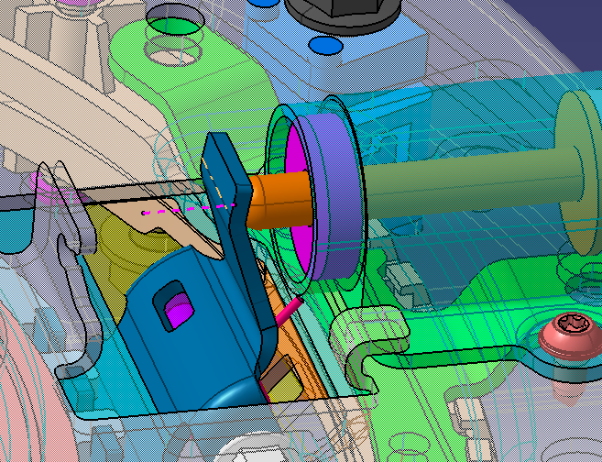 |  |  | 已更改 |  |  |  | 已关闭

